Media
media_id | question_id | puzzle_id | question_slot | search_term | image_title | provider | download_url | image_file | source_url | direct_url | creator | license | license_url | attribution | alt_text | answer_reveal_risk | status | fetched_at
media-001 | question-fb161df5117f | library-001 | q1 | planets with rings | 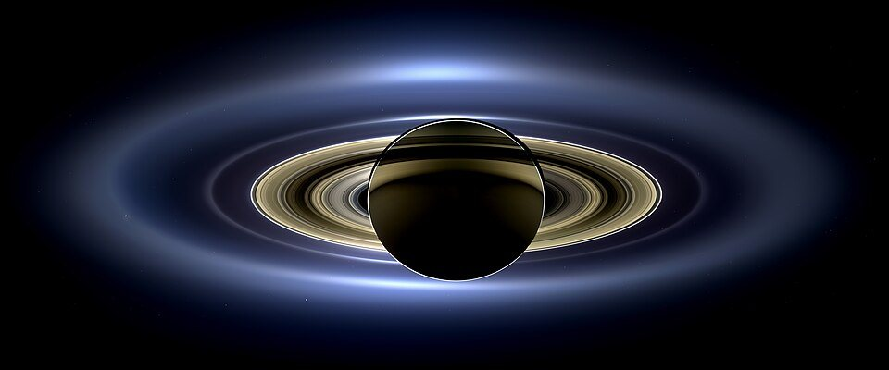 PIA17172 Saturn eclipse mosaic bright crop.jpg | Wikimedia Commons | https://thumb.wikimedia.org/wikipedia/commons/thumb/b/b6/PIA17172_Saturn_eclipse_mosaic_bright_crop.jpg/960px-PIA17172_Saturn_eclipse_mosaic_bright_crop.jpg?utm_source=commons.wikimedia.org&utm_campaign=imageinfo&utm_content=thumbnail | fotos/assets/media-001-pia17172-saturn-eclipse-mosaic-bright-crop-jpg.jpg | https://commons.wikimedia.org/wiki/File:PIA17172_Saturn_eclipse_mosaic_bright_crop.jpg | https://upload.wikimedia.org/wikipedia/commons/b/b6/PIA17172_Saturn_eclipse_mosaic_bright_crop.jpg?utm_source=commons.wikimedia.org&utm_campaign=imageinfo&utm_content=original | NASA / JPL-Caltech / Space Science Institute | Public domain | https://creativecommons.org/publicdomain/mark/1.0/ | PIA17172 Saturn eclipse mosaic bright crop.jpg by NASA / JPL-Caltech / Space Science Institute, Public domain. Source: https://commons.wikimedia.org/wiki/File:PIA17172_Saturn_eclipse_mosaic_bright_crop.jpg | Planets with rings in the Solar System | low — contextual image; does not show the numeric answer | review needed | 2026-09-03T20:18:38+00:00
media-002 | question-347d1f173cb7 | library-002 | q3 | bicycle | 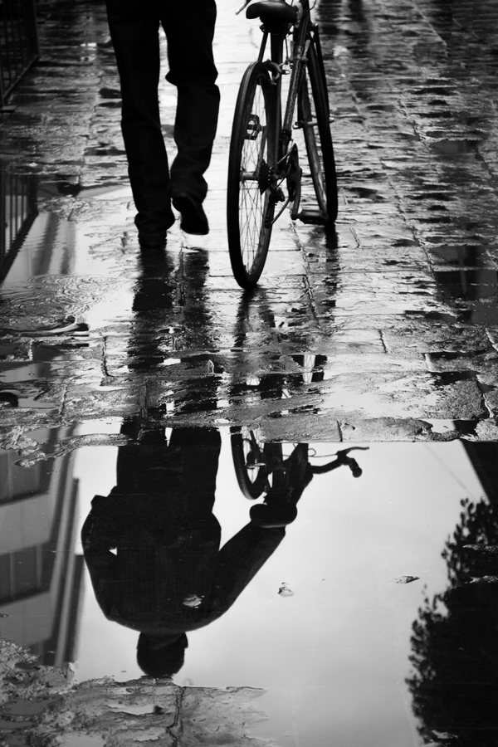 Bicycle reflections.jpg | Wikimedia Commons | https://upload.wikimedia.org/wikipedia/commons/0/02/Bicycle_reflections.jpg?utm_source=commons.wikimedia.org&utm_campaign=imageinfo&utm_content=original | fotos/assets/media-002-bicycle-reflections-jpg.jpg | https://commons.wikimedia.org/wiki/File:Bicycle_reflections.jpg | https://upload.wikimedia.org/wikipedia/commons/0/02/Bicycle_reflections.jpg?utm_source=commons.wikimedia.org&utm_campaign=imageinfo&utm_content=original | Tomascastelazo | CC BY-SA 3.0 | https://creativecommons.org/licenses/by-sa/3.0 | Bicycle reflections.jpg by Tomascastelazo, CC BY-SA 3.0. Source: https://commons.wikimedia.org/wiki/File:Bicycle_reflections.jpg | A standard bicycle | low — contextual image; does not show the numeric answer | review needed | 2026-09-03T20:18:40+00:00
media-003 | question-9f7ed1c2d49e | library-003 | q1 | Airbus A380 | 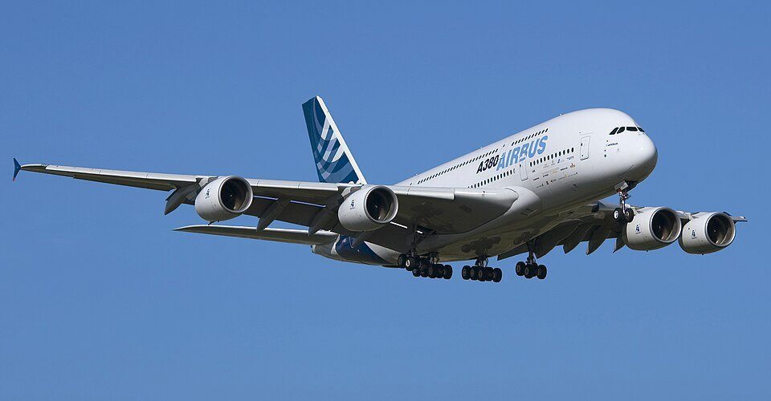 A380 F-WWEA LEGT 2.jpg | Wikimedia Commons | https://thumb.wikimedia.org/wikipedia/commons/thumb/0/00/A380_F-WWEA_LEGT_2.jpg/960px-A380_F-WWEA_LEGT_2.jpg?utm_source=commons.wikimedia.org&utm_campaign=imageinfo&utm_content=thumbnail | fotos/assets/media-003-a380-f-wwea-legt-2-jpg.jpg | https://commons.wikimedia.org/wiki/File:A380_F-WWEA_LEGT_2.jpg | https://upload.wikimedia.org/wikipedia/commons/0/00/A380_F-WWEA_LEGT_2.jpg?utm_source=commons.wikimedia.org&utm_campaign=imageinfo&utm_content=original | Keta | CC BY-SA 2.5 | https://creativecommons.org/licenses/by-sa/2.5 | A380 F-WWEA LEGT 2.jpg by Keta, CC BY-SA 2.5. Source: https://commons.wikimedia.org/wiki/File:A380_F-WWEA_LEGT_2.jpg | An Airbus A380 passenger aircraft | low — contextual image; does not show the numeric answer | review needed | 2026-09-03T20:18:49+00:00
media-004 | question-44752e007f3e | library-004 | q3 | human heart anatomy | 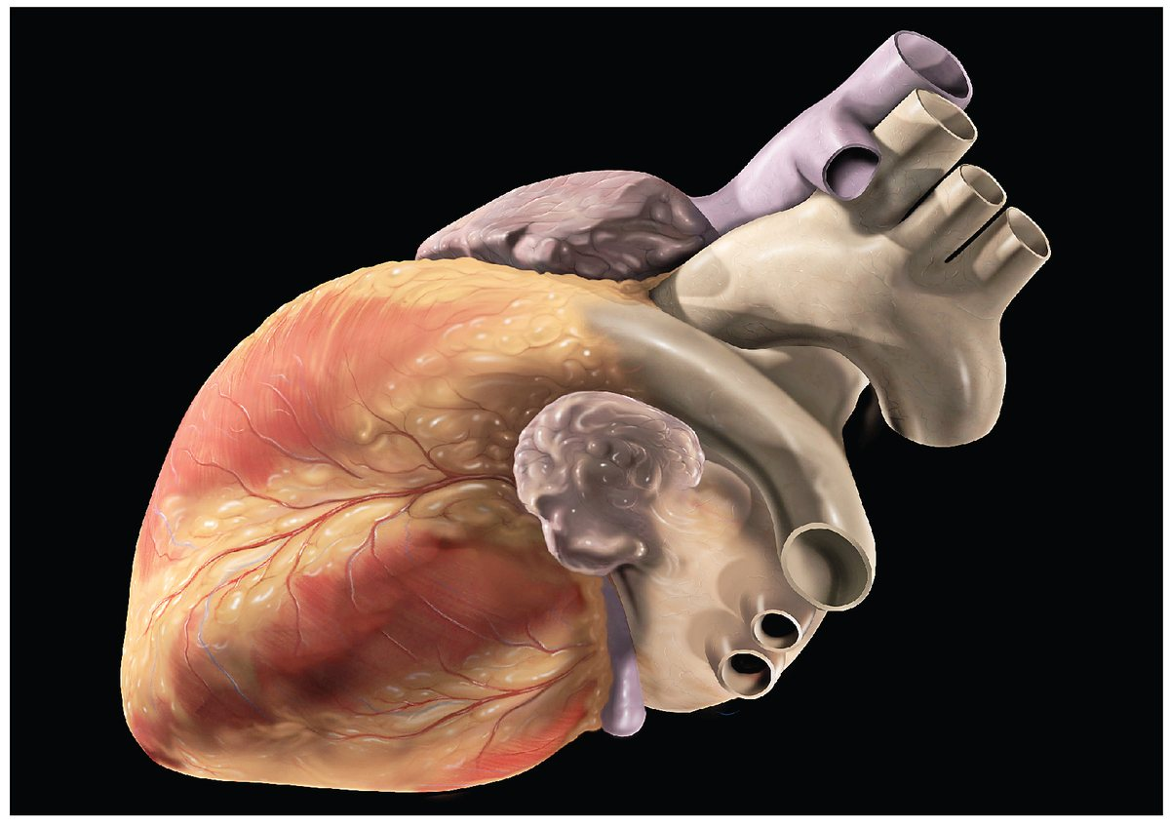 2000 Human Heart Photo.jpg | Wikimedia Commons | https://upload.wikimedia.org/wikipedia/commons/a/ac/2000_Human_Heart_Photo.jpg?utm_source=commons.wikimedia.org&utm_campaign=imageinfo&utm_content=original | fotos/assets/media-004-2000-human-heart-photo-jpg.jpg | https://commons.wikimedia.org/wiki/File:2000_Human_Heart_Photo.jpg | https://upload.wikimedia.org/wikipedia/commons/a/ac/2000_Human_Heart_Photo.jpg?utm_source=commons.wikimedia.org&utm_campaign=imageinfo&utm_content=original | OpenStax Anatomy and Physiology | CC BY 4.0 | https://creativecommons.org/licenses/by/4.0 | 2000 Human Heart Photo.jpg by OpenStax Anatomy and Physiology, CC BY 4.0. Source: https://commons.wikimedia.org/wiki/File:2000_Human_Heart_Photo.jpg | A diagram or photograph of the human heart | low — contextual image; does not show the numeric answer | review needed | 2026-09-03T20:18:51+00:00
media-005 | question-fbd21116b4b9 | library-005 | q2 | Sydney Harbour Bridge |  Sydney Harbour Bridge night.jpg | Wikimedia Commons | https://thumb.wikimedia.org/wikipedia/commons/thumb/e/ea/Sydney_Harbour_Bridge_night.jpg/960px-Sydney_Harbour_Bridge_night.jpg?utm_source=commons.wikimedia.org&utm_campaign=imageinfo&utm_content=thumbnail | fotos/assets/media-005-sydney-harbour-bridge-night-jpg.jpg | https://commons.wikimedia.org/wiki/File:Sydney_Harbour_Bridge_night.jpg | https://upload.wikimedia.org/wikipedia/commons/e/ea/Sydney_Harbour_Bridge_night.jpg?utm_source=commons.wikimedia.org&utm_campaign=imageinfo&utm_content=original | Diliff | CC BY-SA 3.0 | https://creativecommons.org/licenses/by-sa/3.0 | Sydney Harbour Bridge night.jpg by Diliff, CC BY-SA 3.0. Source: https://commons.wikimedia.org/wiki/File:Sydney_Harbour_Bridge_night.jpg | Sydney Harbour Bridge | low — contextual image; does not show the numeric answer | review needed | 2026-09-03T20:19:00+00:00
media-006 | question-562fd112f56b | library-006 | q1 | American football | 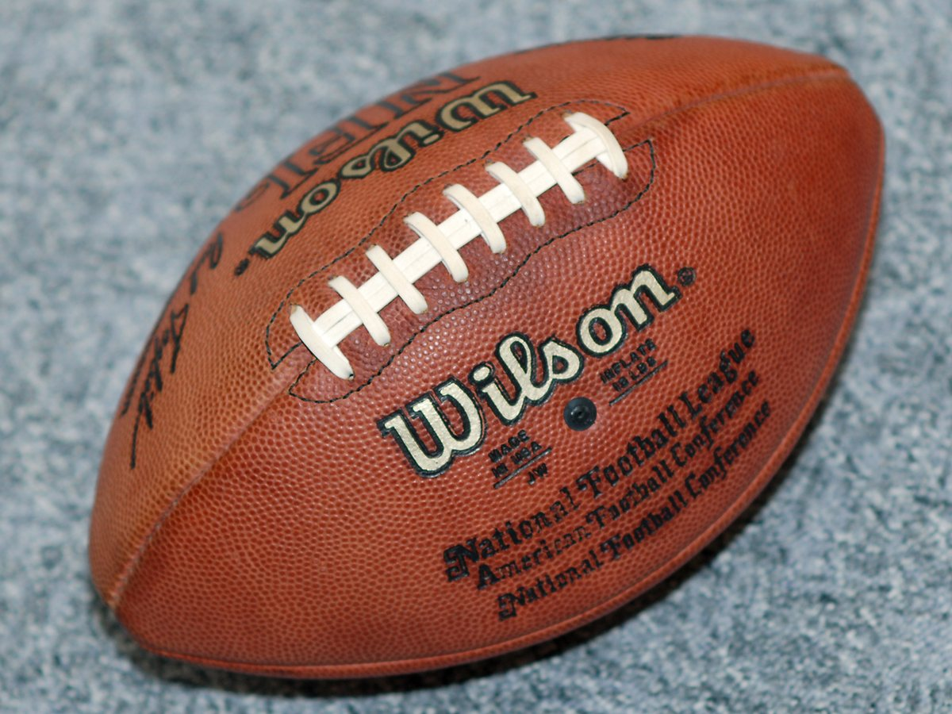 Wilson American football.jpg | Wikimedia Commons | https://upload.wikimedia.org/wikipedia/commons/2/23/Wilson_American_football.jpg?utm_source=commons.wikimedia.org&utm_campaign=imageinfo&utm_content=original | fotos/assets/media-006-wilson-american-football-jpg.jpg | https://commons.wikimedia.org/wiki/File:Wilson_American_football.jpg | https://upload.wikimedia.org/wikipedia/commons/2/23/Wilson_American_football.jpg?utm_source=commons.wikimedia.org&utm_campaign=imageinfo&utm_content=original | Torsten Bolten | CC BY-SA 3.0 | https://creativecommons.org/licenses/by-sa/3.0 | Wilson American football.jpg by Torsten Bolten, CC BY-SA 3.0. Source: https://commons.wikimedia.org/wiki/File:Wilson_American_football.jpg | American football in play | low — contextual image; does not show the numeric answer | review needed | 2026-09-03T20:19:02+00:00
media-007 | question-f3daa67bdab5 | library-007 | q2 | Golden Gate Bridge | 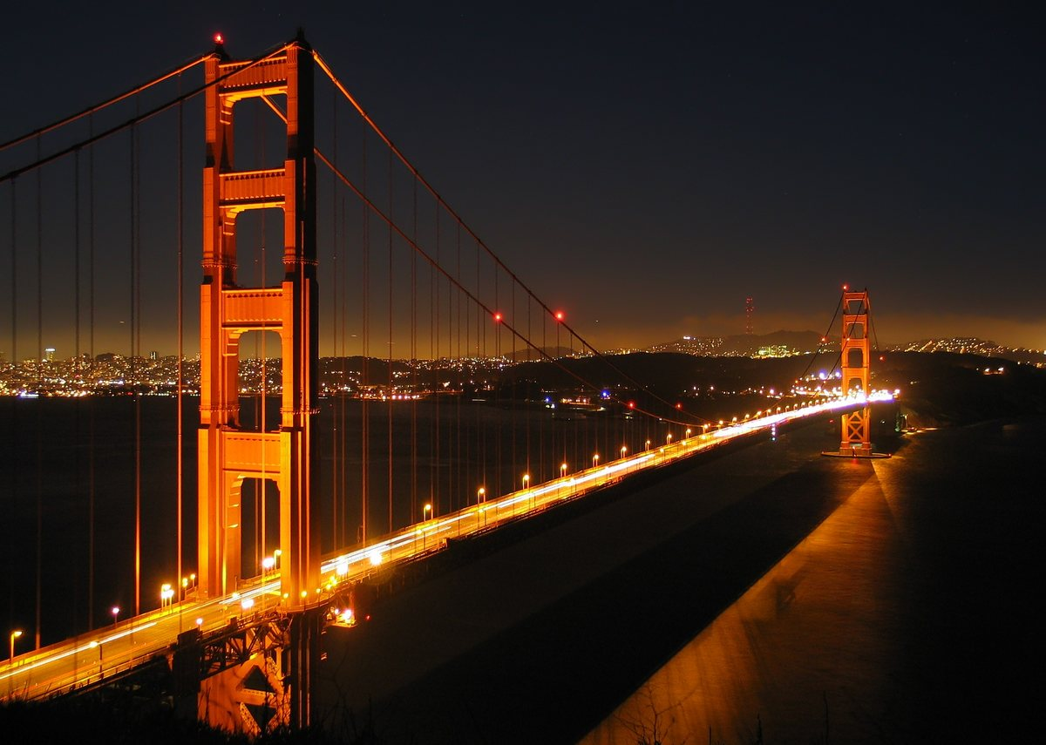 Golden Gate Bridge by night.jpg | Wikimedia Commons | https://upload.wikimedia.org/wikipedia/commons/c/c2/Golden_Gate_Bridge_by_night.jpg?utm_source=commons.wikimedia.org&utm_campaign=imageinfo&utm_content=original | fotos/assets/media-007-golden-gate-bridge-by-night-jpg.jpg | https://commons.wikimedia.org/wiki/File:Golden_Gate_Bridge_by_night.jpg | https://upload.wikimedia.org/wikipedia/commons/c/c2/Golden_Gate_Bridge_by_night.jpg?utm_source=commons.wikimedia.org&utm_campaign=imageinfo&utm_content=original | Image taken by Daniel Schwen | CC BY-SA 3.0 | http://creativecommons.org/licenses/by-sa/3.0/ | Golden Gate Bridge by night.jpg by Image taken by Daniel Schwen, CC BY-SA 3.0. Source: https://commons.wikimedia.org/wiki/File:Golden_Gate_Bridge_by_night.jpg | Golden Gate Bridge | low — contextual image; does not show the numeric answer | review needed | 2026-09-03T20:19:04+00:00
media-008 | question-ca23991371a2 | library-008 | q1 | Dead Sea | 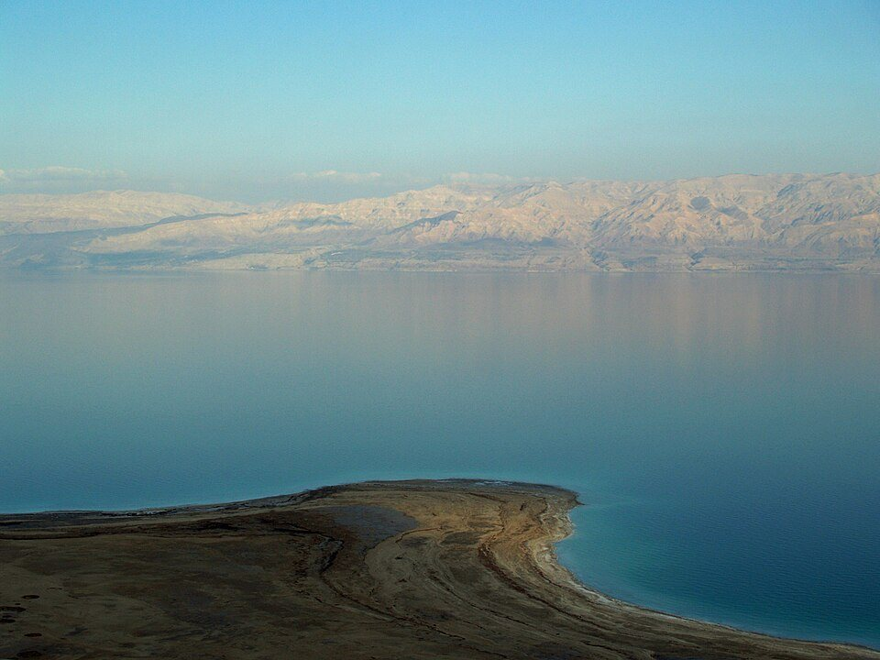 Dead Sea by David Shankbone.jpg | Wikimedia Commons | https://thumb.wikimedia.org/wikipedia/commons/thumb/2/21/Dead_Sea_by_David_Shankbone.jpg/960px-Dead_Sea_by_David_Shankbone.jpg?utm_source=commons.wikimedia.org&utm_campaign=imageinfo&utm_content=thumbnail | fotos/assets/media-008-dead-sea-by-david-shankbone-jpg.jpg | https://commons.wikimedia.org/wiki/File:Dead_Sea_by_David_Shankbone.jpg | https://upload.wikimedia.org/wikipedia/commons/2/21/Dead_Sea_by_David_Shankbone.jpg?utm_source=commons.wikimedia.org&utm_campaign=imageinfo&utm_content=original | David Shankbone | CC BY-SA 3.0 | http://creativecommons.org/licenses/by-sa/3.0/ | Dead Sea by David Shankbone.jpg by David Shankbone, CC BY-SA 3.0. Source: https://commons.wikimedia.org/wiki/File:Dead_Sea_by_David_Shankbone.jpg | The Dead Sea coastline | low — contextual image; does not show the numeric answer | review needed | 2026-09-03T20:19:13+00:00
media-009 | question-49cafd4c4749 | library-009 | q1 | sheep | 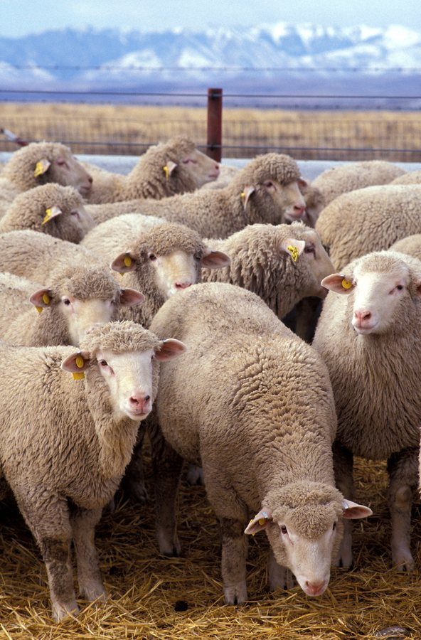 Flock of sheep.jpg | Wikimedia Commons | https://upload.wikimedia.org/wikipedia/commons/2/2c/Flock_of_sheep.jpg?utm_source=commons.wikimedia.org&utm_campaign=imageinfo&utm_content=original | fotos/assets/media-009-flock-of-sheep-jpg.jpg | https://commons.wikimedia.org/wiki/File:Flock_of_sheep.jpg | https://upload.wikimedia.org/wikipedia/commons/2/2c/Flock_of_sheep.jpg?utm_source=commons.wikimedia.org&utm_campaign=imageinfo&utm_content=original | Keith Weller | Public domain | https://creativecommons.org/publicdomain/mark/1.0/ | Flock of sheep.jpg by Keith Weller, Public domain. Source: https://commons.wikimedia.org/wiki/File:Flock_of_sheep.jpg | A sheep | low — contextual image; does not show the numeric answer | review needed | 2026-09-03T20:19:16+00:00
media-010 | question-3a4310669c52 | library-010 | q1 | camel | 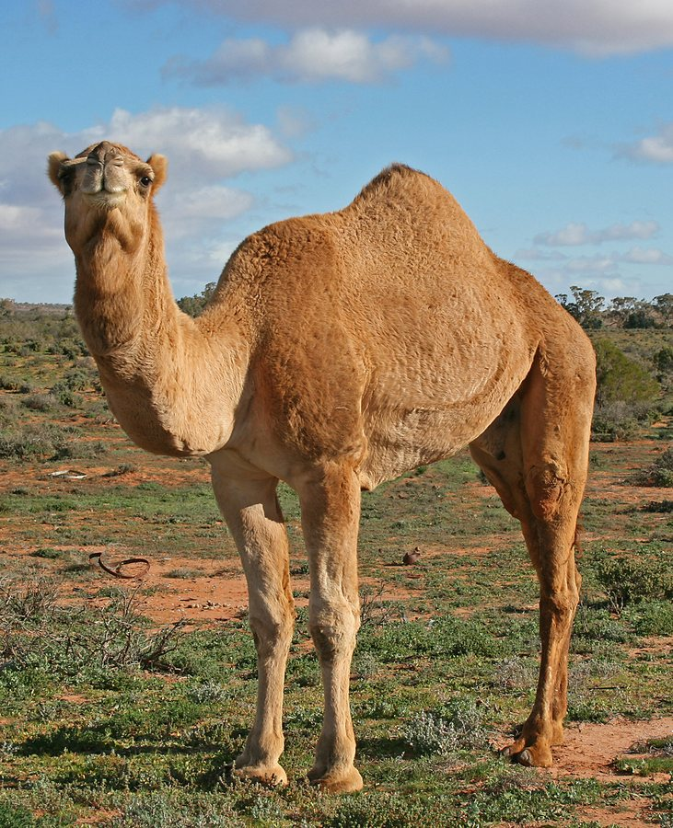 07. Camel Profile, near Silverton, NSW, 07.07.2007.jpg | Wikimedia Commons | https://upload.wikimedia.org/wikipedia/commons/4/43/07._Camel_Profile%2C_near_Silverton%2C_NSW%2C_07.07.2007.jpg?utm_source=commons.wikimedia.org&utm_campaign=imageinfo&utm_content=original | fotos/assets/media-010-07-camel-profile-near-silverton-nsw-07-07-2007-jpg.jpg | https://commons.wikimedia.org/wiki/File:07._Camel_Profile,_near_Silverton,_NSW,_07.07.2007.jpg | https://upload.wikimedia.org/wikipedia/commons/4/43/07._Camel_Profile%2C_near_Silverton%2C_NSW%2C_07.07.2007.jpg?utm_source=commons.wikimedia.org&utm_campaign=imageinfo&utm_content=original | Jjron | CC BY-SA 3.0 | http://creativecommons.org/licenses/by-sa/3.0/ | 07. Camel Profile, near Silverton, NSW, 07.07.2007.jpg by Jjron, CC BY-SA 3.0. Source: https://commons.wikimedia.org/wiki/File:07._Camel_Profile,_near_Silverton,_NSW,_07.07.2007.jpg | A two-humped camel | low — contextual image; does not show the numeric answer | review needed | 2026-09-03T20:19:19+00:00
media-011 | question-f2600e1492be | library-011 | q2 | RMS Titanic | 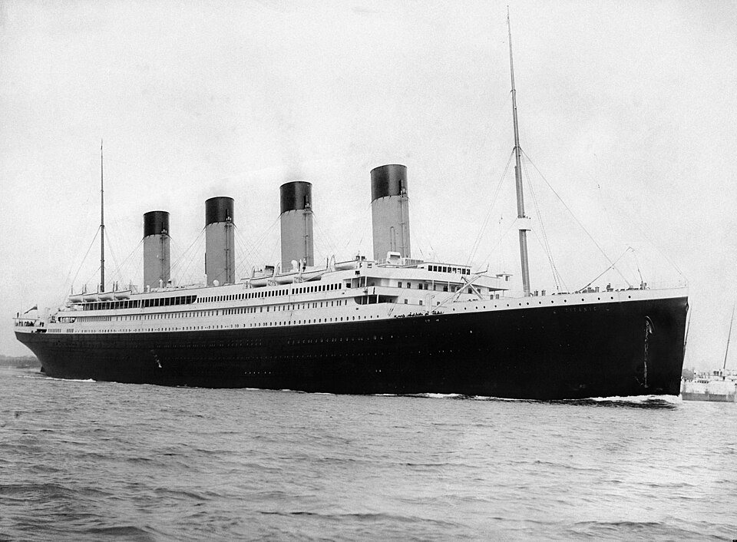 RMS Titanic 3.jpg | Wikimedia Commons | https://thumb.wikimedia.org/wikipedia/commons/thumb/f/fd/RMS_Titanic_3.jpg/960px-RMS_Titanic_3.jpg?utm_source=commons.wikimedia.org&utm_campaign=imageinfo&utm_content=thumbnail | fotos/assets/media-011-rms-titanic-3-jpg.jpg | https://commons.wikimedia.org/wiki/File:RMS_Titanic_3.jpg | https://upload.wikimedia.org/wikipedia/commons/f/fd/RMS_Titanic_3.jpg?utm_source=commons.wikimedia.org&utm_campaign=imageinfo&utm_content=original | Francis Godolphin Osbourne Stuart | Public domain | https://creativecommons.org/publicdomain/mark/1.0/ | RMS Titanic 3.jpg by Francis Godolphin Osbourne Stuart, Public domain. Source: https://commons.wikimedia.org/wiki/File:RMS_Titanic_3.jpg | RMS Titanic | low — contextual image; does not show the numeric answer | review needed | 2026-09-03T20:19:29+00:00
media-012 | question-7086840879b9 | library-012 | q3 | Apollo 11 Moon NASA | 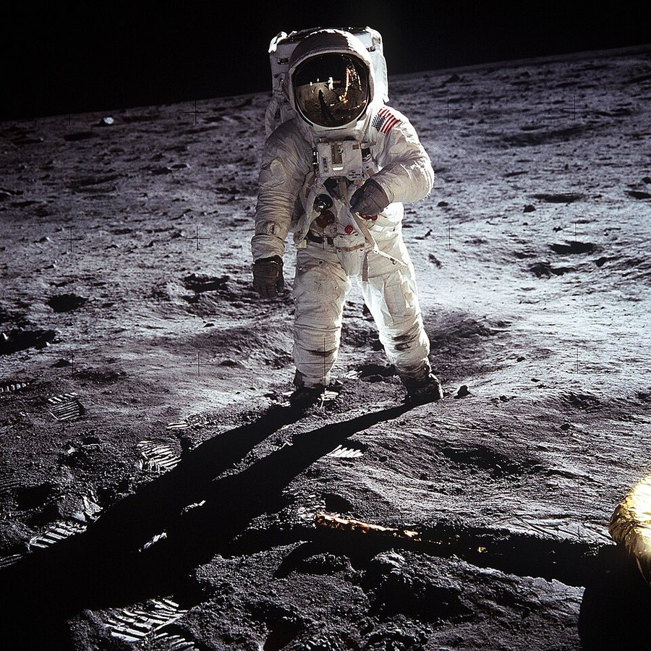 Aldrin Apollo 11.jpg | Wikimedia Commons | https://thumb.wikimedia.org/wikipedia/commons/thumb/9/9c/Aldrin_Apollo_11.jpg/960px-Aldrin_Apollo_11.jpg?utm_source=commons.wikimedia.org&utm_campaign=imageinfo&utm_content=thumbnail | fotos/assets/media-012-aldrin-apollo-11-jpg.jpg | https://commons.wikimedia.org/wiki/File:Aldrin_Apollo_11.jpg | https://upload.wikimedia.org/wikipedia/commons/9/9c/Aldrin_Apollo_11.jpg?utm_source=commons.wikimedia.org&utm_campaign=imageinfo&utm_content=original | Neil A. Armstrong | Public domain | https://creativecommons.org/publicdomain/mark/1.0/ | Aldrin Apollo 11.jpg by Neil A. Armstrong, Public domain. Source: https://commons.wikimedia.org/wiki/File:Aldrin_Apollo_11.jpg | Apollo 11 on the Moon | low — contextual image; does not show the numeric answer | review needed | 2026-09-03T20:19:38+00:00
media-013 | question-ae8f681cb8e6 | library-013 | q1 | Hagia Sophia | 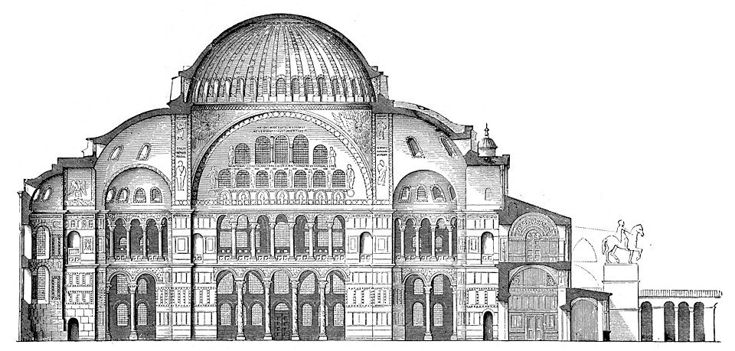 Hagia-Sophia-Laengsschnitt.jpg | Wikimedia Commons | https://thumb.wikimedia.org/wikipedia/commons/thumb/4/45/Hagia-Sophia-Laengsschnitt.jpg/960px-Hagia-Sophia-Laengsschnitt.jpg?utm_source=commons.wikimedia.org&utm_campaign=imageinfo&utm_content=thumbnail | fotos/assets/media-013-hagia-sophia-laengsschnitt-jpg.jpg | https://commons.wikimedia.org/wiki/File:Hagia-Sophia-Laengsschnitt.jpg | https://upload.wikimedia.org/wikipedia/commons/4/45/Hagia-Sophia-Laengsschnitt.jpg?utm_source=commons.wikimedia.org&utm_campaign=imageinfo&utm_content=original | Wilhelm Lübke / Max Semrau: Grundriß der Kunstgeschichte. 14. Auflage. Paul Neff Verlag, Esslingen, 1908; German Wikipedia, original upload 28. Aug 2004 by Rainer Zenz | Public domain | https://creativecommons.org/publicdomain/mark/1.0/ | Hagia-Sophia-Laengsschnitt.jpg by Wilhelm Lübke / Max Semrau: Grundriß der Kunstgeschichte. 14. Auflage. Paul Neff Verlag, Esslingen, 1908; German Wikipedia, original upload 28. Aug 2004 by Rainer Zenz, Public domain. Source: https://commons.wikimedia.org/wiki/File:Hagia-Sophia-Laengsschnitt.jpg | Hagia Sophia in Istanbul | low — contextual image; does not show the numeric answer | review needed | 2026-09-03T20:19:47+00:00
media-014 | question-0afbc20056cb | library-014 | q2 | candy cane | 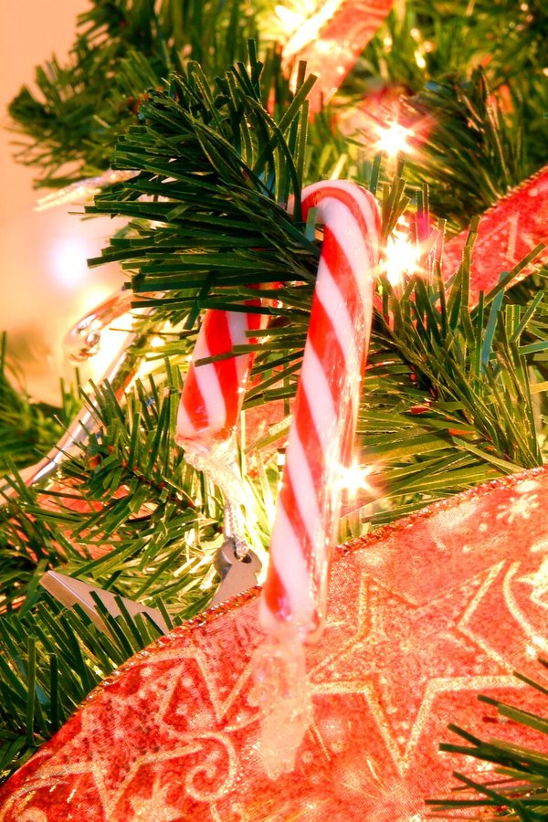 Candy cane on tree.jpg | Wikimedia Commons | https://thumb.wikimedia.org/wikipedia/commons/thumb/2/20/Candy_cane_on_tree.jpg/960px-Candy_cane_on_tree.jpg?utm_source=commons.wikimedia.org&utm_campaign=imageinfo&utm_content=thumbnail | fotos/assets/media-014-candy-cane-on-tree-jpg.jpg | https://commons.wikimedia.org/wiki/File:Candy_cane_on_tree.jpg | https://upload.wikimedia.org/wikipedia/commons/2/20/Candy_cane_on_tree.jpg?utm_source=commons.wikimedia.org&utm_campaign=imageinfo&utm_content=original | Matt Reinbold | CC BY 2.0 | https://creativecommons.org/licenses/by/2.0 | Candy cane on tree.jpg by Matt Reinbold, CC BY 2.0. Source: https://commons.wikimedia.org/wiki/File:Candy_cane_on_tree.jpg | A candy cane | low — contextual image; does not show the numeric answer | review needed | 2026-09-03T20:19:56+00:00
media-015 | question-6bf477b8e68e | library-015 | q1 | United Nations Security Council | 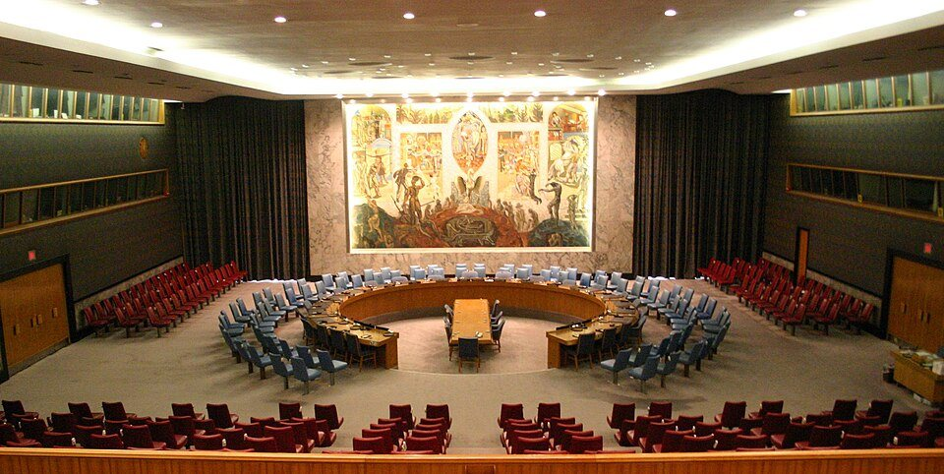 United Nations Security Council.jpg | Wikimedia Commons | https://thumb.wikimedia.org/wikipedia/commons/thumb/3/35/United_Nations_Security_Council.jpg/960px-United_Nations_Security_Council.jpg?utm_source=commons.wikimedia.org&utm_campaign=imageinfo&utm_content=thumbnail | fotos/assets/media-015-united-nations-security-council-jpg.jpg | https://commons.wikimedia.org/wiki/File:United_Nations_Security_Council.jpg | https://upload.wikimedia.org/wikipedia/commons/3/35/United_Nations_Security_Council.jpg?utm_source=commons.wikimedia.org&utm_campaign=imageinfo&utm_content=original | Patrick Gruban | CC BY-SA 2.0 | https://creativecommons.org/licenses/by-sa/2.0 | United Nations Security Council.jpg by Patrick Gruban, CC BY-SA 2.0. Source: https://commons.wikimedia.org/wiki/File:United_Nations_Security_Council.jpg | The United Nations Security Council chamber | low — contextual image; does not show the numeric answer | review needed | 2026-09-03T20:20:05+00:00
media-016 | question-49db345c6e0f | library-016 | q2 | Margherita pizza | 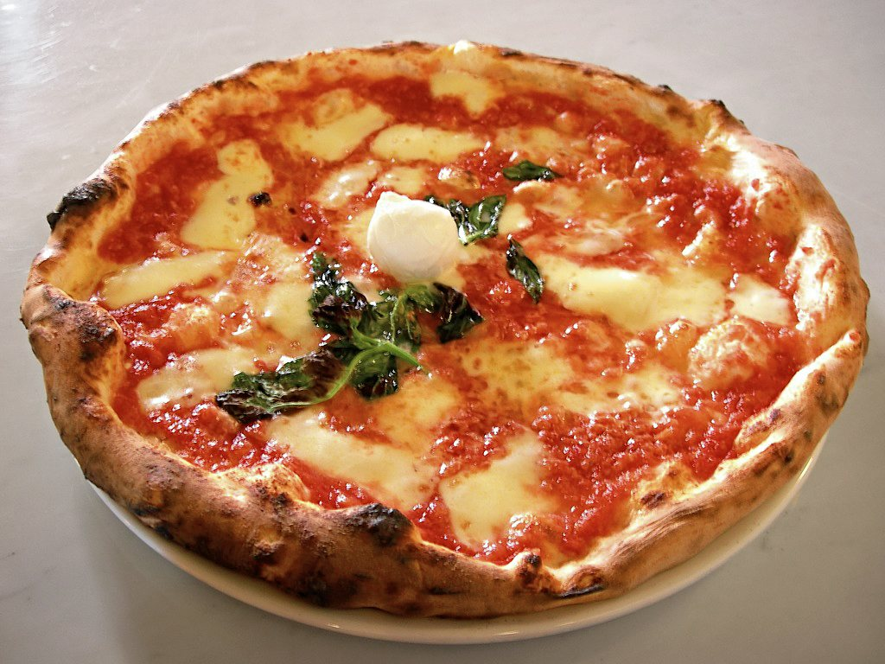 Eq it-na pizza-margherita sep2005 sml.jpg | Wikimedia Commons | https://upload.wikimedia.org/wikipedia/commons/a/a3/Eq_it-na_pizza-margherita_sep2005_sml.jpg?utm_source=commons.wikimedia.org&utm_campaign=imageinfo&utm_content=original | fotos/assets/media-016-eq-it-na-pizza-margherita-sep2005-sml-jpg.jpg | https://commons.wikimedia.org/wiki/File:Eq_it-na_pizza-margherita_sep2005_sml.jpg | https://upload.wikimedia.org/wikipedia/commons/a/a3/Eq_it-na_pizza-margherita_sep2005_sml.jpg?utm_source=commons.wikimedia.org&utm_campaign=imageinfo&utm_content=original | Valerio Capello at English Wikipedia | CC BY-SA 3.0 | http://creativecommons.org/licenses/by-sa/3.0/ | Eq it-na pizza-margherita sep2005 sml.jpg by Valerio Capello at English Wikipedia, CC BY-SA 3.0. Source: https://commons.wikimedia.org/wiki/File:Eq_it-na_pizza-margherita_sep2005_sml.jpg | A Margherita pizza | low — contextual image; does not show the numeric answer | review needed | 2026-09-03T20:20:07+00:00
media-017 | question-aecb8599ef1d | library-017 | q1 | euro coins | 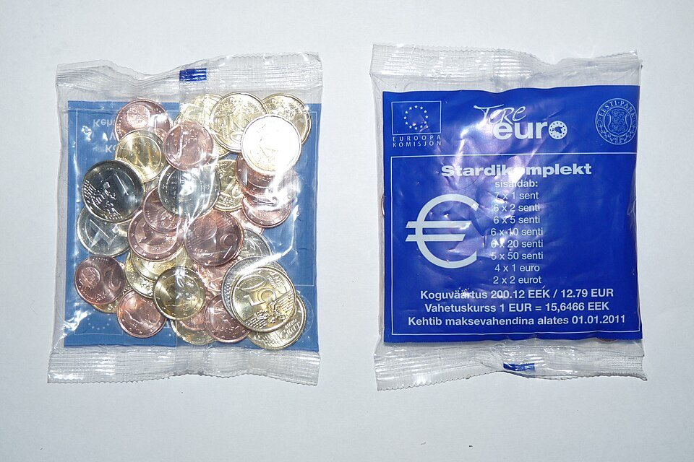 EURO stardikomplekt.JPG | Wikimedia Commons | https://thumb.wikimedia.org/wikipedia/commons/thumb/1/11/EURO_stardikomplekt.JPG/960px-EURO_stardikomplekt.JPG?utm_source=commons.wikimedia.org&utm_campaign=imageinfo&utm_content=thumbnail | fotos/assets/media-017-euro-stardikomplekt-jpg.jpg | https://commons.wikimedia.org/wiki/File:EURO_stardikomplekt.JPG | https://upload.wikimedia.org/wikipedia/commons/1/11/EURO_stardikomplekt.JPG?utm_source=commons.wikimedia.org&utm_campaign=imageinfo&utm_content=original | Dmitry G | CC BY-SA 3.0 | https://creativecommons.org/licenses/by-sa/3.0 | EURO stardikomplekt.JPG by Dmitry G, CC BY-SA 3.0. Source: https://commons.wikimedia.org/wiki/File:EURO_stardikomplekt.JPG | Euro coins | low — contextual image; does not show the numeric answer | review needed | 2026-09-03T20:20:16+00:00
media-018 | question-7f43de9af235 | library-018 | q3 | Mars NASA | 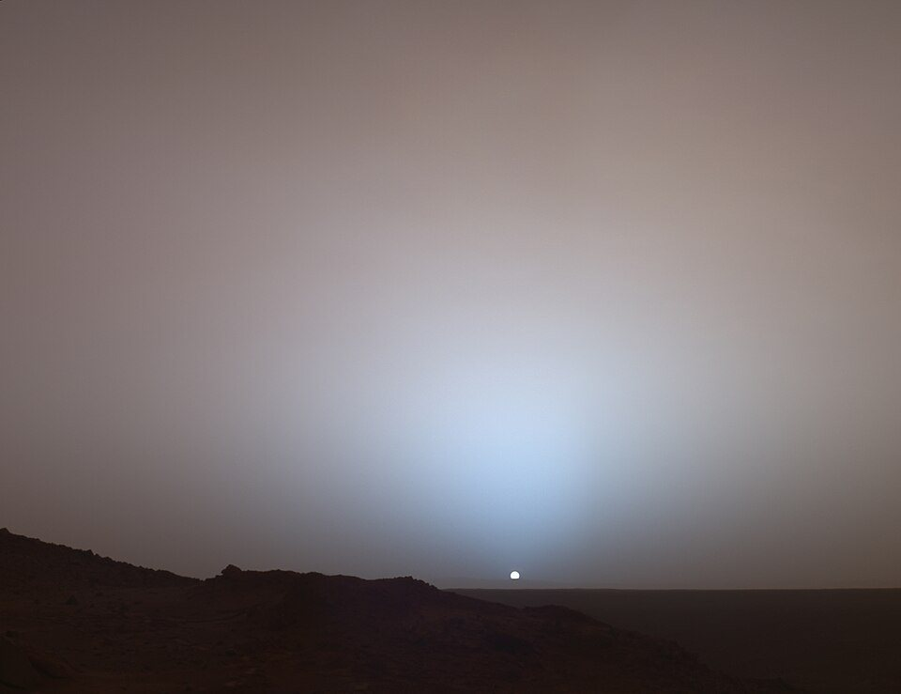 MarsSunset.jpg | Wikimedia Commons | https://thumb.wikimedia.org/wikipedia/commons/thumb/6/69/MarsSunset.jpg/960px-MarsSunset.jpg?utm_source=commons.wikimedia.org&utm_campaign=imageinfo&utm_content=thumbnail | fotos/assets/media-018-marssunset-jpg.jpg | https://commons.wikimedia.org/wiki/File:MarsSunset.jpg | https://upload.wikimedia.org/wikipedia/commons/6/69/MarsSunset.jpg?utm_source=commons.wikimedia.org&utm_campaign=imageinfo&utm_content=original | NASA/JPL/Texas A&M/Cornell | Public domain | https://creativecommons.org/publicdomain/mark/1.0/ | MarsSunset.jpg by NASA/JPL/Texas A&M/Cornell, Public domain. Source: https://commons.wikimedia.org/wiki/File:MarsSunset.jpg | Mars | low — contextual image; does not show the numeric answer | review needed | 2026-09-03T20:20:25+00:00
media-019 | question-26ae07e8fc72 | library-019 | q2 | Amsterdam Airport Schiphol | 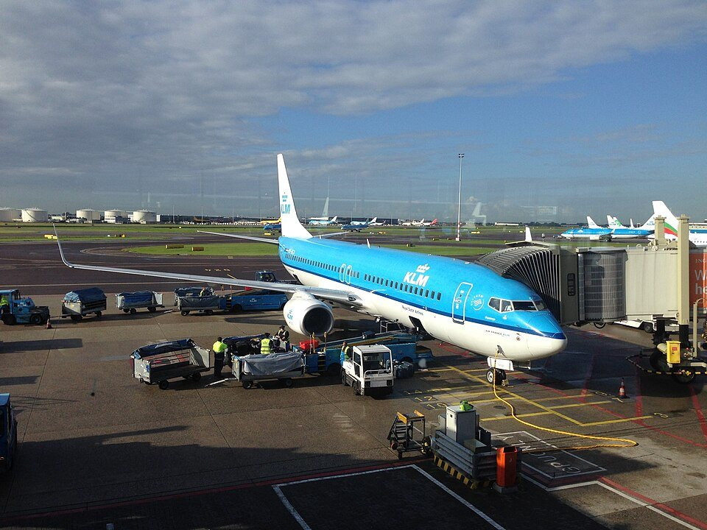 KLM Boeing 737 at Amsterdam Airport Schiphol 2016.jpg | Wikimedia Commons | https://thumb.wikimedia.org/wikipedia/commons/thumb/5/55/KLM_Boeing_737_at_Amsterdam_Airport_Schiphol_2016.jpg/960px-KLM_Boeing_737_at_Amsterdam_Airport_Schiphol_2016.jpg?utm_source=commons.wikimedia.org&utm_campaign=imageinfo&utm_content=thumbnail | fotos/assets/media-019-klm-boeing-737-at-amsterdam-airport-schiphol-2016-jpg.jpg | https://commons.wikimedia.org/wiki/File:KLM_Boeing_737_at_Amsterdam_Airport_Schiphol_2016.jpg | https://upload.wikimedia.org/wikipedia/commons/5/55/KLM_Boeing_737_at_Amsterdam_Airport_Schiphol_2016.jpg?utm_source=commons.wikimedia.org&utm_campaign=imageinfo&utm_content=original | Intermedichbo | CC BY-SA 4.0 | https://creativecommons.org/licenses/by-sa/4.0 | KLM Boeing 737 at Amsterdam Airport Schiphol 2016.jpg by Intermedichbo, CC BY-SA 4.0. Source: https://commons.wikimedia.org/wiki/File:KLM_Boeing_737_at_Amsterdam_Airport_Schiphol_2016.jpg | Amsterdam Airport Schiphol | low — contextual image; does not show the numeric answer | review needed | 2026-09-03T20:20:34+00:00
media-020 | question-facf84809a75 | library-020 | q2 | Tower Bridge London | 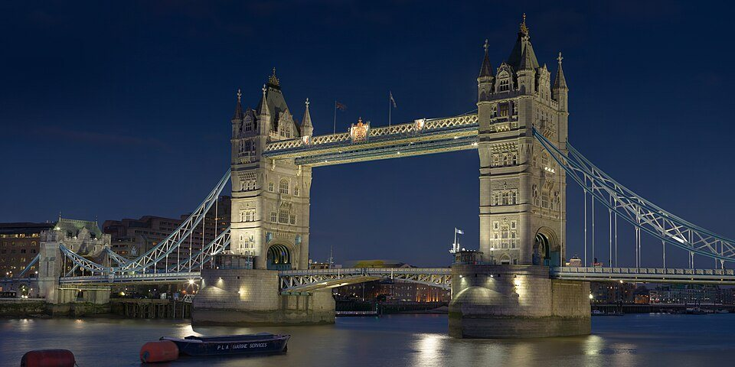 Tower Bridge London Feb 2006.jpg | Wikimedia Commons | https://thumb.wikimedia.org/wikipedia/commons/thumb/4/44/Tower_Bridge_London_Feb_2006.jpg/960px-Tower_Bridge_London_Feb_2006.jpg?utm_source=commons.wikimedia.org&utm_campaign=imageinfo&utm_content=thumbnail | fotos/assets/media-020-tower-bridge-london-feb-2006-jpg.jpg | https://commons.wikimedia.org/wiki/File:Tower_Bridge_London_Feb_2006.jpg | https://upload.wikimedia.org/wikipedia/commons/4/44/Tower_Bridge_London_Feb_2006.jpg?utm_source=commons.wikimedia.org&utm_campaign=imageinfo&utm_content=original | Diliff | CC BY-SA 3.0 | https://creativecommons.org/licenses/by-sa/3.0 | Tower Bridge London Feb 2006.jpg by Diliff, CC BY-SA 3.0. Source: https://commons.wikimedia.org/wiki/File:Tower_Bridge_London_Feb_2006.jpg | Tower Bridge in London | low — contextual image; does not show the numeric answer | review needed | 2026-09-03T20:20:44+00:00
media-021 | question-cf530c977393 | library-021 | q1 | William Shakespeare portrait | 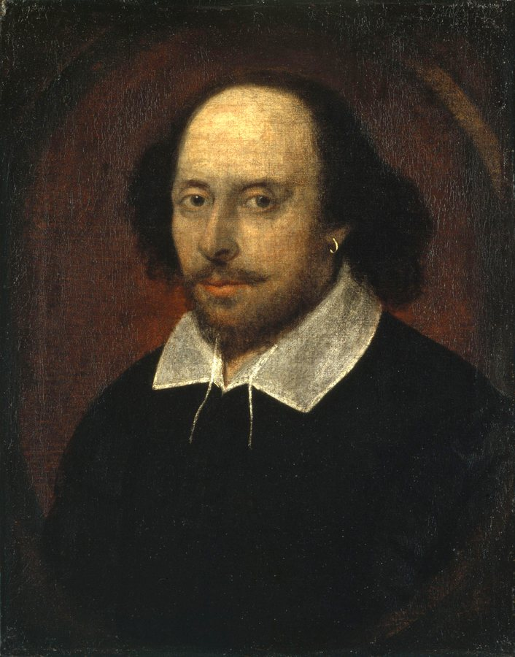 Shakespeare.jpg | Wikimedia Commons | https://upload.wikimedia.org/wikipedia/commons/a/a2/Shakespeare.jpg?utm_source=commons.wikimedia.org&utm_campaign=imageinfo&utm_content=original | fotos/assets/media-021-shakespeare-jpg.jpg | https://commons.wikimedia.org/wiki/File:Shakespeare.jpg | https://upload.wikimedia.org/wikipedia/commons/a/a2/Shakespeare.jpg?utm_source=commons.wikimedia.org&utm_campaign=imageinfo&utm_content=original | Attributed to John Taylor | Public domain | https://creativecommons.org/publicdomain/mark/1.0/ | Shakespeare.jpg by Attributed to John Taylor, Public domain. Source: https://commons.wikimedia.org/wiki/File:Shakespeare.jpg | A portrait of William Shakespeare | low — contextual image; does not show the numeric answer | review needed | 2026-09-03T20:20:46+00:00
media-022 | question-cd55d49e667f | library-022 | q1 | spider | 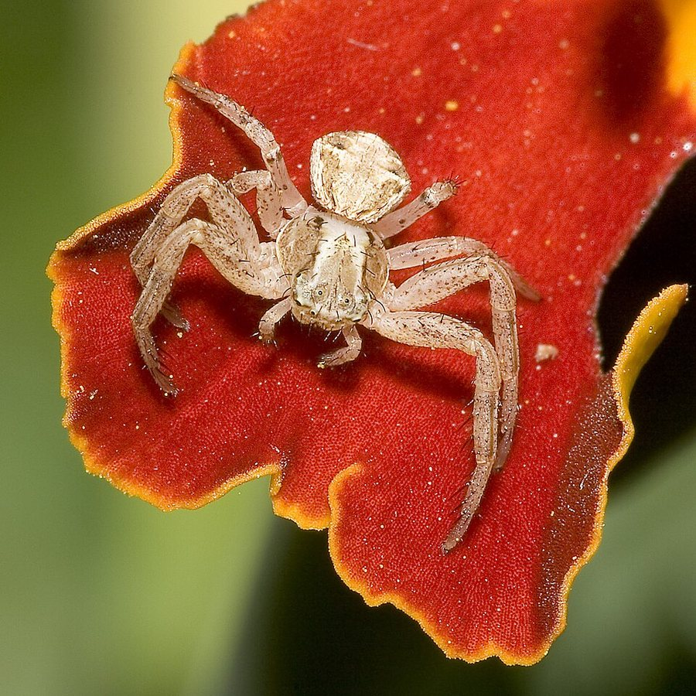 Xysticus.spec.6890.jpg | Wikimedia Commons | https://thumb.wikimedia.org/wikipedia/commons/thumb/0/07/Xysticus.spec.6890.jpg/960px-Xysticus.spec.6890.jpg?utm_source=commons.wikimedia.org&utm_campaign=imageinfo&utm_content=thumbnail | fotos/assets/media-022-xysticus-spec-6890-jpg.jpg | https://commons.wikimedia.org/wiki/File:Xysticus.spec.6890.jpg | https://upload.wikimedia.org/wikipedia/commons/0/07/Xysticus.spec.6890.jpg?utm_source=commons.wikimedia.org&utm_campaign=imageinfo&utm_content=original | Olaf Leillinger | CC BY-SA 3.0 | http://creativecommons.org/licenses/by-sa/3.0/ | Xysticus.spec.6890.jpg by Olaf Leillinger, CC BY-SA 3.0. Source: https://commons.wikimedia.org/wiki/File:Xysticus.spec.6890.jpg | A spider | low — contextual image; does not show the numeric answer | review needed | 2026-09-03T20:20:55+00:00
media-023 | question-cf37fe292563 | library-023 | q3 | equator globe | 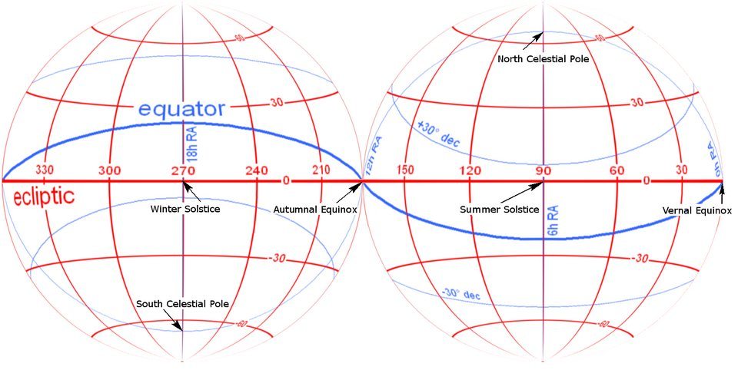 Ecliptic vs equator full globe.png | Wikimedia Commons | https://thumb.wikimedia.org/wikipedia/commons/thumb/8/8c/Ecliptic_vs_equator_full_globe.png/960px-Ecliptic_vs_equator_full_globe.png?utm_source=commons.wikimedia.org&utm_campaign=imageinfo&utm_content=thumbnail | fotos/assets/media-023-ecliptic-vs-equator-full-globe-png.jpg | https://commons.wikimedia.org/wiki/File:Ecliptic_vs_equator_full_globe.png | https://upload.wikimedia.org/wikipedia/commons/8/8c/Ecliptic_vs_equator_full_globe.png?utm_source=commons.wikimedia.org&utm_campaign=imageinfo&utm_content=original | Tfr000 (talk) 19:12, 3 April 2012 (UTC) | CC BY-SA 3.0 | https://creativecommons.org/licenses/by-sa/3.0 | Ecliptic vs equator full globe.png by Tfr000 (talk) 19:12, 3 April 2012 (UTC), CC BY-SA 3.0. Source: https://commons.wikimedia.org/wiki/File:Ecliptic_vs_equator_full_globe.png | The Equator on a globe | low — contextual image; does not show the numeric answer | review needed | 2026-09-03T20:21:03+00:00
media-024 | question-19ff015b6bf0 | library-024 | q2 | dromedary camel | 07. Camel Profile, near Silverton, NSW, 07.07.2007.jpg | Wikimedia Commons | https://upload.wikimedia.org/wikipedia/commons/4/43/07._Camel_Profile%2C_near_Silverton%2C_NSW%2C_07.07.2007.jpg?utm_source=commons.wikimedia.org&utm_campaign=imageinfo&utm_content=original | fotos/assets/media-024-07-camel-profile-near-silverton-nsw-07-07-2007-jpg.jpg | https://commons.wikimedia.org/wiki/File:07._Camel_Profile,_near_Silverton,_NSW,_07.07.2007.jpg | https://upload.wikimedia.org/wikipedia/commons/4/43/07._Camel_Profile%2C_near_Silverton%2C_NSW%2C_07.07.2007.jpg?utm_source=commons.wikimedia.org&utm_campaign=imageinfo&utm_content=original | Jjron | CC BY-SA 3.0 | http://creativecommons.org/licenses/by-sa/3.0/ | 07. Camel Profile, near Silverton, NSW, 07.07.2007.jpg by Jjron, CC BY-SA 3.0. Source: https://commons.wikimedia.org/wiki/File:07._Camel_Profile,_near_Silverton,_NSW,_07.07.2007.jpg | A one-humped dromedary camel | low — contextual image; does not show the numeric answer | review needed | 2026-09-03T20:21:05+00:00
media-025 | question-dfcdb31befe7 | library-025 | q3 | South America landscape | 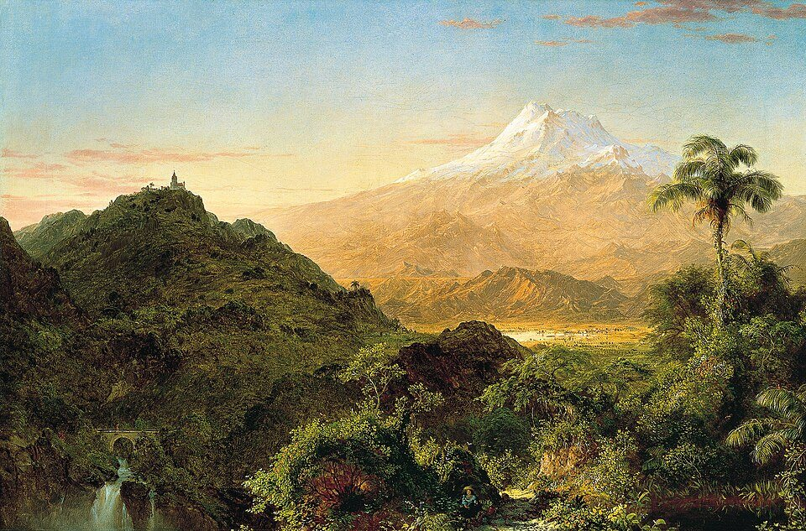 Frederic Edwin Church - South American landscape.jpg | Wikimedia Commons | https://thumb.wikimedia.org/wikipedia/commons/thumb/7/75/Frederic_Edwin_Church_-_South_American_landscape.jpg/960px-Frederic_Edwin_Church_-_South_American_landscape.jpg?utm_source=commons.wikimedia.org&utm_campaign=imageinfo&utm_content=thumbnail | fotos/assets/media-025-frederic-edwin-church-south-american-landscape-jpg.jpg | https://commons.wikimedia.org/wiki/File:Frederic_Edwin_Church_-_South_American_landscape.jpg | https://upload.wikimedia.org/wikipedia/commons/7/75/Frederic_Edwin_Church_-_South_American_landscape.jpg?utm_source=commons.wikimedia.org&utm_campaign=imageinfo&utm_content=original | Frederic Edwin Church | Public domain | https://creativecommons.org/publicdomain/mark/1.0/ | Frederic Edwin Church - South American landscape.jpg by Frederic Edwin Church, Public domain. Source: https://commons.wikimedia.org/wiki/File:Frederic_Edwin_Church_-_South_American_landscape.jpg | A landscape in South America | low — contextual image; does not show the numeric answer | review needed | 2026-09-03T20:21:14+00:00

